关系图
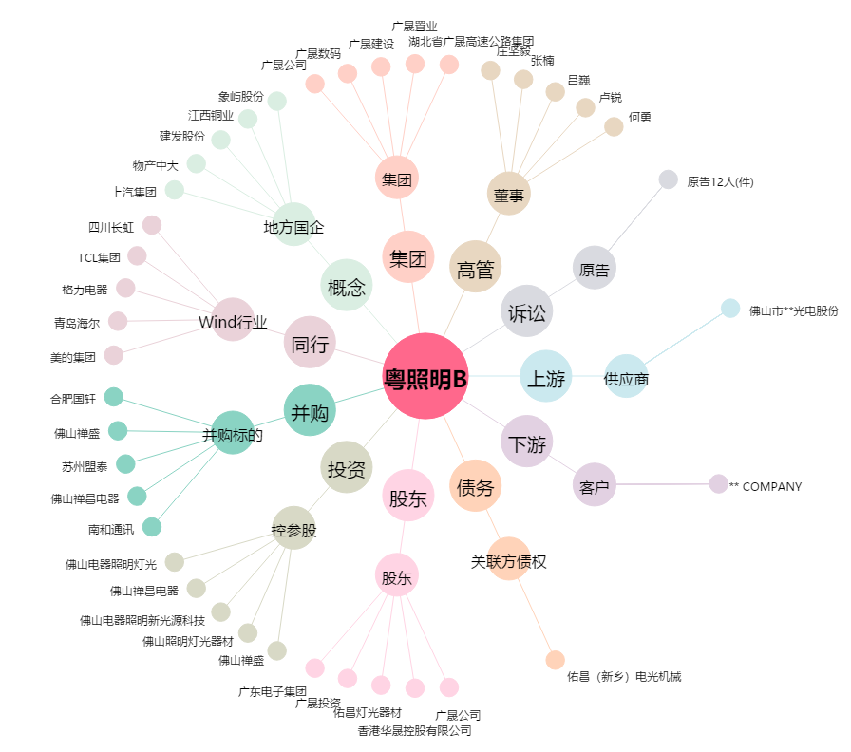
粤照明B[200541.SZ] - 关系概览图

